상품제안서
오아 재퍼 모기퇴치기 | 상품코드: F20479

 |  |  |  |  |  |  | 02-412-0044 | www.easy1.co.kr
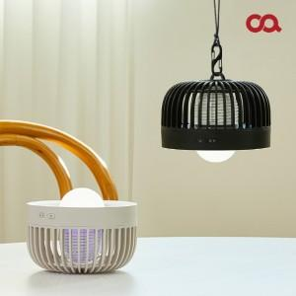 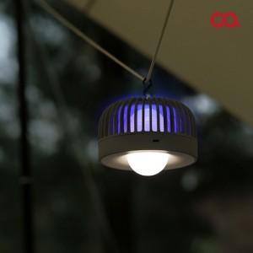 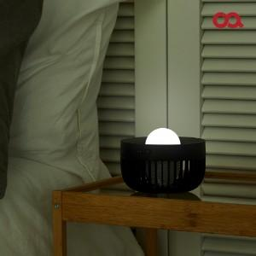

【상세/제작정보】 | 언제 어디서나 안전하게 해충박멸!

【인쇄/포장옵션】 | 레이저 / 포장지포장

【공급단가】 | 수량 | 50~ | 100~ | 500~ | 1,000~ | 2,000~
*VAT별도 | 단가 | 21,630원 | 20,860원 | 20,090원 | 19,310원 | 18,540원

【상품 URL】 | http://www.easy1.co.kr/src/goods_detail.php?gdno=20479

